关系图
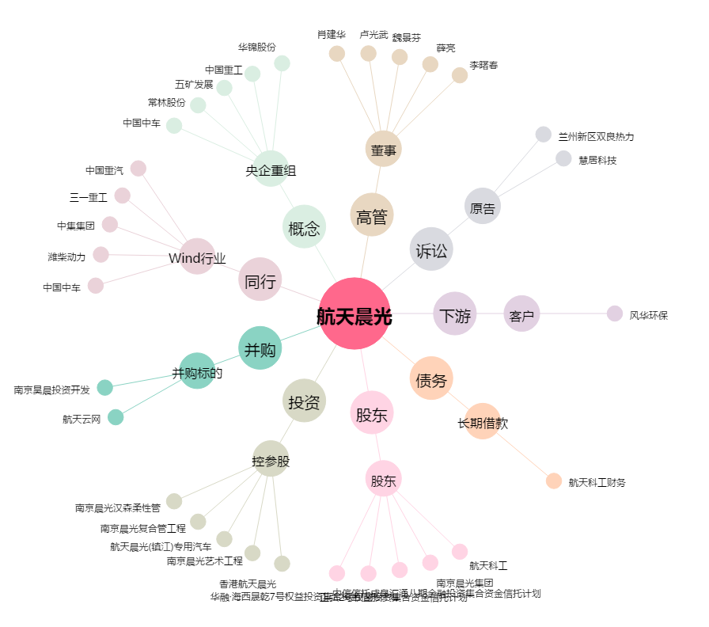
航天晨光[600501.SH] - 关系概览图

